1
 |  |  |  | اجمالى الراتب الشهرى |  | 100.00
 |  |  |  |  |  |  |  |  | table_1
نهاية الخدمة المستحقة | تاريخ بدء حساب نهاية الخدمة | تاريخ نهاية حساب نهاية الخدمة | مدة الخدمة المستحقة |  |  | قيمة نهاية الخدمة
 |  |  | يوم | شهر | سنة |  |  | 0 | 0 | 0 | 0
استقالة | 2000-01-01 | 2002-03-03 | 2 | 2 | 2 | 73.50 |  | 2 | 33.33 | 2.78 | 0.09
 |  |  |  |  |  |  |  | 5 | 66.67 | 5.56 | 0.19
 |  |  |  |  |  |  |  | 10 | 100 | 8.33 | 0.28
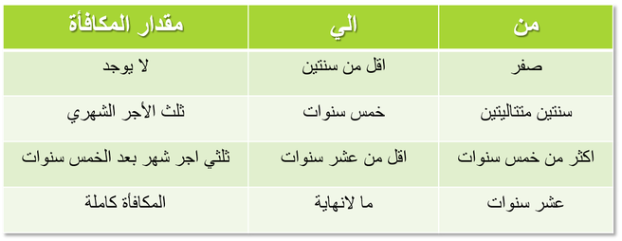
 |  |  |  |  |  | مكافأة السنوات | 67
 |  |  |  |  |  | مكافأة الشهور | 6
 |  |  |  |  |  | مكافأة الأيام | 0.5

 |  |  |  |  |  | المعادلات المطلوب تجميعها (1)
 |  |  |  |  |  | معدل مكافآة السنتين | 16.667 | 33.33
 |  |  |  |  |  | معدل مكافآة الشهور | 1.39 | 2.78
 |  |  |  |  |  | معدل مكافأة الايام | 0.046 | 0.09
 |  |  |  |  |  | أجمالى المستحق |  | 36.20 | النتيجة الصحيحة

 |  | يرجى ملاحظة الفورميلات التى قمت انا بعملها (1) و (2) |  |  |  |  | المعادلات المطلوب تجميعها (2)
 |  |  |  |  |  |  | البيان | الايام | الشهور | السنوات
 |  |  |  |  |  |  | 0 | 0 | 0 | 0
 |  |  |  |  |  |  | 2 | 33.33 | 2.78 | 0.09
 |  |  |  |  |  |  | 5 | 66.67 | 5.56 | 0.19
 |  |  |  |  |  |  | 10 | 100.00 | 8.33 | 0.28

 |  | برجاء عمل المعادلة وفقا لما يلى وفى الخانة |  |  |  |  |  |  | L 6

 |  | مع خالص الشكر والتحية

